Sheet1
英城街中学鲜奶订购表
序号 | 姓名 | 订购份数 | 2025-05-06 | 2025-05-12 | 2025-05-15 | 2025-05-19 | 2025-05-22 | 2026-03-09 | 1900-01-03 | 2026-03-09 | 2026-03-12 | 2026-03-16 | 2026-03-19 | 2026-03-23 | 总计
18 | 廖丹丹 | 100（新） |  |  |  |  |  | 3 | 4 | 3 | 4 | 0 | 0 |  | 100 | 0
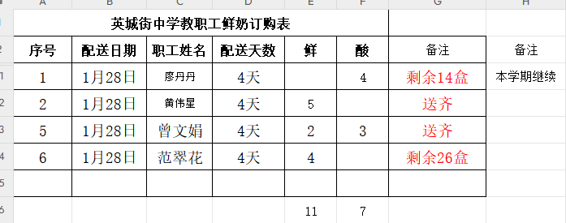
已收款 | 范翠花1鲜酸 | 100（新） |  |  |  |  |  | 3 | 4 | 3 | 4 | 3 | 4 | 3 | 98 | 2

 | 严凤珍 | 100 |  |  |  |  |  |  |  |  | 4 | 3 | 4 | 3 | 14
 | 黄燕芳 | 100 |  |  |  |  |  |  |  |  |  |  | 4 | 3
已收款 | 范翠花2鲜 | 100（新）
 |  | 100

